３ 売掛金カットオフテスト
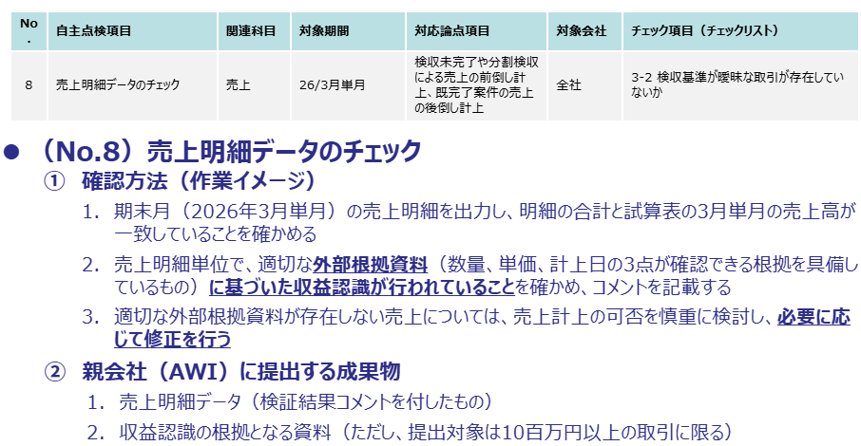
会社名
３ 売掛金カットオフテスト

# | 項目 | 回答（Yes/No）
3-1 | 自主点検#8を適切に実施しているため、追加の手続は不要と整理できる。

# | 項目 | チェック
3-2 | 3-1の回答が「No」である場合、026年３月（単月）の売上取引について、売掛金明細と着荷証票又は検収証票を突合する

（参考）自主点検#8

